Hoja1
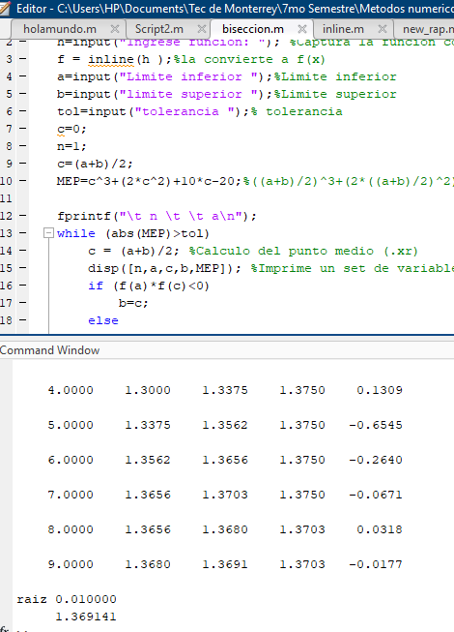
f(x) | x^3+2x^2+10x-20 |  | xi = 1 | xu=1.6 | TOL | 0.01

iteraciones | xi | xu | xr (xi+xu)/2 | f(xi) | f(xr) | f(xi)*f(xr)
1 | 1 | 1.6 | 1.3 | -7 | -1.423 | 9.961 | error
2 | 1.3 | 1.6 | 1.45 | -1.423 | 1.753625 | -2.495408375 | error
3 | 1.3 | 1.45 | 1.375 | -1.423 | 0.130859375 | -0.18621289062 | error
4 | 1.3 | 1.375 | 1.3375 | -1.423 | -0.65452539063 | 0.93138963086 | error
5 | 1.3375 | 1.375 | 1.35625 | -0.65452539063 | -0.26396655273 | 0.17277281104 | error
6 | 1.35625 | 1.375 | 1.365625 | -0.26396655273 | -0.067089447021 | 0.017709370055 | error
7 | 1.365625 | 1.375 | 1.3703125 | -0.067089447021 | 0.03175069046 | -0.0021301362655 | error
8 | 1.365625 | 1.3703125 | 1.36796875 | -0.067089447021 | -0.017702908039 | 0.001187678311 | error
9 | 1.36796875 | 1.3703125 | 1.369140625 | -0.017702908039 | 0.007015503943 | -0.00012419482115 | raiz encontrada
10 | 1.36796875 | 1.369140625 | 1.3685546875 | -0.017702908039 | -0.0053457982615 | 9.4636175018E-05 | raiz encontrada
11 | 1.3685546875 | 1.369140625 | 1.3688476563 | -0.0053457982615 | 0.00083432871196 | -4.4601529779E-06 | raiz encontrada

Hoja2
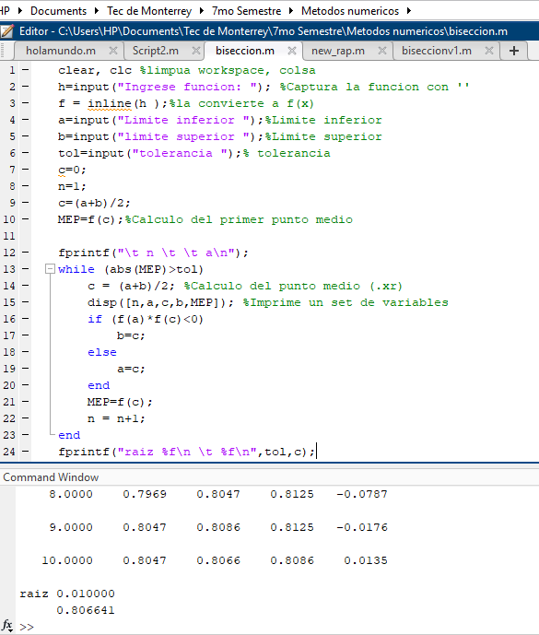
f(x) | x^4+3x^3-2 |  | xi = -1 | xu=1 | TOL | 0.01

iteraciones | xi | xu | xr (xi+xu)/2 | f(xi) | f(xr) | f(xi)*f(xr)
1 | -1 | 1 | 0 | -4 | -2 | 8 | error
2 | 0 | 1 | 0.5 | -2 | -1.5625 | 3.125 | error
3 | 0.5 | 1 | 0.75 | -1.5625 | -0.41796875 | 0.65307617188 | error
4 | 0.75 | 1 | 0.875 | -0.41796875 | 0.59594726562 | -0.24908733368 | error
5 | 0.75 | 0.875 | 0.8125 | -0.41796875 | 0.044937133789 | -0.018782317638 | error
6 | 0.75 | 0.8125 | 0.78125 | -0.41796875 | -0.19695949554 | 0.082322914153 | error
7 | 0.78125 | 0.8125 | 0.796875 | -0.19695949554 | -0.078692376614 | 0.015499210801 | error
8 | 0.796875 | 0.8125 | 0.8046875 | -0.078692376614 | -0.017556782812 | 0.0013815849652 | error
9 | 0.8046875 | 0.8125 | 0.80859375 | -0.017556782812 | 0.013519272441 | -0.00023735493002 | error
10 | 0.8046875 | 0.80859375 | 0.806640625 | -0.017556782812 | -0.0020613416418 | 3.6190527507E-05 | raiz encontrada
11 | 0.806640625 | 0.80859375 | 0.8076171875 | -0.0020613416418 | 0.005718301386 | -1.1787372767E-05 | raiz encontrada

 | NOTA
 | En este problema no podia utilizar los valores iniciales de 1 y 1.6 debido a que tiene que haber
 | un cambio de signo en la multiplicación de f(xi)*f(xr)

Hoja3
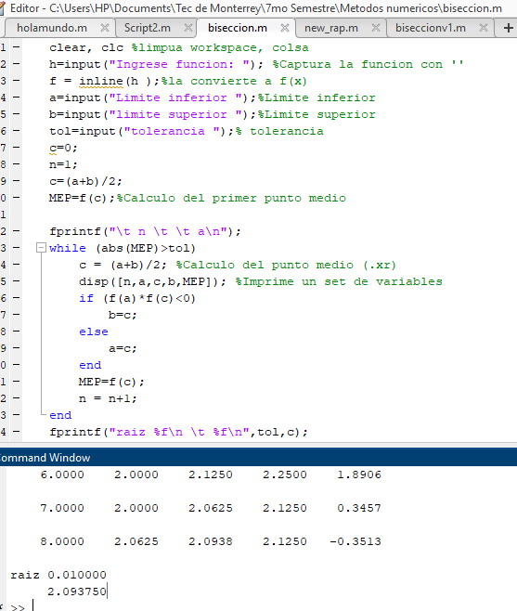
f(x) | x^3-2x-5 |  | xi = -1 | xu=1 | TOL | 0.01

iteraciones | xi | xu | xr (xi+xu)/2 | f(xi) | f(xr) | f(xi)*f(xr)
1 | -4 | 4 | 0 | -61 | -5 | 305 | error
2 | 0 | 4 | 2 | -5 | -1 | 5 | error
3 | 2 | 4 | 3 | -1 | 16 | -16 | error
4 | 2 | 3 | 2.5 | -1 | 5.625 | -5.625 | error
5 | 2 | 2.5 | 2.25 | -1 | 1.890625 | -1.890625 | error
6 | 2 | 2.25 | 2.125 | -1 | 0.345703125 | -0.345703125 | error
7 | 2 | 2.125 | 2.0625 | -1 | -0.35131835938 | 0.35131835938 | error
8 | 2.0625 | 2.125 | 2.09375 | -0.35131835938 | -0.0089416503906 | 0.0031413659453 | raiz encontrada
9 | 2.09375 | 2.125 | 2.109375 | -0.0089416503906 | 0.16683578491 | -0.0014917872613 | error
10 | 2.09375 | 2.109375 | 2.1015625 | -0.0089416503906 | 0.078562259674 | -0.0007024762599 | error
11 | 2.09375 | 2.1015625 | 2.09765625 | -0.0089416503906 | 0.034714281559 | -0.00031040296926 | error

 | NOTA
 | Tambien se necesitan 2 valores en donde haya cambio de signo, por lo cual se requiere
 | una buena aproximacion inicial entre el limite superior e inferior

